INGRESOS Y EGRESOS MARZO-2024
Servicio Nacional de Salud
Servicio Regional de Salud Metropolitano
Ciudad Sanitaria Dr. Luis E. Aybar

Relación de Ingresos y Egresos
Del 1ro. al 31 de Marzo 2024
(VALORES EN RD$)

 | 2024
Ingresos:
Ingresos por Transacciones con Contraprestacion | 35,433,761.55
Tranferencias y Donaciones | 21,844,319.15
Total Ingresos | 57,278,080.70

Egresos:
Sueldos, Salarios y Beneficiarios a Empleados | 32,858,961.71
Subvenciones y Otros Pagos por Tranferencia | 174,000.00
Suministros y Material para Consumo | 11,154,712.08
Otros Gastos | 9,192,092.69
Bienes Muebles, Inmuebles e Intangibles | 730,297.98
Total Egresos | 54,110,064.46

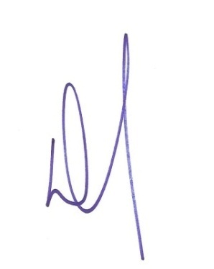

Doctor Cleto Rafael Ramírez Penso
Director General

Lic. Teodora Raquel Cordero Nuñez
Preparado por: Francisco Villabrille | Gerente Administrativa y Financiera
Encargado de Contabilidad

